Titel
Statistischer
Bericht

 | P I 5 - j / 23

 | Volkswirtschaftliche Gesamtrechnungen

 | Bruttoinlandsprodukt und Bruttowert- schöpfung in den kreisfreien Städten und Landkreisen im Land Brandenburg 1992 und 1994 bis 2023

 | Ergebnisse des Arbeitskreises „Volkswirtschaftliche Gesamtrechnungen der Länder" Berechnungsstand: Februar 2025
 | 2., Korrigierte Ausgabe
 | Entwicklung des Bruttoinlandsprodukts in jeweiligen Preisen im Land Brandenburg, in den kreisfreien Städten und Landkreisen 2014 bis 2023 Messzahl 2020 = 100
 |  | Bruttoinlandsprodukt in jeweiligen Preisen
 |  | Messzahl 2020 = 100
 |  |  | 2014 | 2015 | 2016 | 2017 | 2018 | 2019 | 2020 | 2021 | 2022 | 2023
 |  | Kreisfreie Städte | 83.8 | 86.6 | 89.0 | 92.0 | 95.6 | 101.5 | 100 | 103.8 | 110.3 | 118.7
 |  | Landkreise | 86.8 | 87.9 | 90.4 | 95.3 | 97.5 | 101.2 | 100 | 107.3 | 119.5 | 128.7
 |  | Land Brandenburg | 86.2 | 87.6 | 90.1 | 94.6 | 97.1 | 101.3 | 100 | 106.5 | 117.5 | 126.5

Inhaltsverzeichnis
Statistischer
Bericht
P I 5 – j / 23
Inhaltsverzeichnis
 |  | Seite |  |  | Seite

 | Metadaten zu dieser Statistik (externer Link)

 | Grafiken
1 | Anteil des Bruttoinlandsprodukts in jeweiligen
 | Preisen 2023 der kreisfreien Städte und
 | Landkreise am Land Brandenburg
 | insgesamt | 4

2 | Bruttoinlandsprodukt in jeweiligen Preisen
 | je Erwerbstätigen im Land Brandenburg
 | 2000 und 2023 nach kreisfreien Städten
 | und Landkreisen | 5

 | Tabellen
1 | Bruttoinlandsprodukt in jeweiligen Preisen |  | 6 | Bruttowertschöpfung in jeweiligen Preisen
 | in den kreisfreien Städten und |  |  | je Erwerbstätigen in den kreisfreien Städten
 | Landkreisen Brandenburgs |  |  | und Landkreisen Brandenburgs
 | 1992, 1994 bis 2023 | 6 |  | 1992, 1994 bis 2023 | 24

2 | Bruttoinlandsprodukt in jeweiligen Preisen |  | 7 | Bruttowertschöpfung in jeweiligen Preisen
 | je Erwerbstätigen in den kreisfreien Städten |  |  | je Arbeitsstunde der Erwerbstätigen in den
 | und Landkreisen Brandenburgs |  |  | kreisfreien Städten und Landkreisen
 | 1992, 1994 bis 2023 | 10 |  | Brandenburgs 2000 bis 2023 | 28

3 | Bruttoinlandsprodukt in jeweiligen Preisen |  | 8 | Bruttowertschöpfung in jeweiligen Preisen
 | je Einwohner in den kreisfreien Städten |  |  | in den kreisfreien Städten und Landkreisen
 | und Landkreisen Brandenburgs |  |  | Brandenburgs 2000 bis 2023 nach
 | 1992, 1994 bis 2023 | 14 |  | Wirtschaftsbereichen | 30

4 | Bruttoinlandsprodukt in jeweiligen Preisen |  | 9 | Anteil ausgewählter Wirtschaftsbereiche an
 | je Arbeitsstunde der Erwerbstätigen in den |  |  | der Bruttowertschöpfung in jeweiligen
 | kreisfreien Städten und Landkreisen |  |  | Preisen in den kreisfreien Städten und
 | Brandenburgs 2000 bis 2023 | 18 |  | Landkreisen Brandenburgs 2000 bis 2023 | 50

5 | Bruttowertschöpfung in jeweiligen Preisen
 | in den kreisfreien Städten und
 | Landkreisen Brandenburgs
 | 1992, 1994 bis 2023 | 20

Grafik1
1 Anteil des Bruttoinlandsprodukts in jeweiligen Preisen 2023 der kreisfreien Städte und Landkreise am Land Brandenburg insgesamt

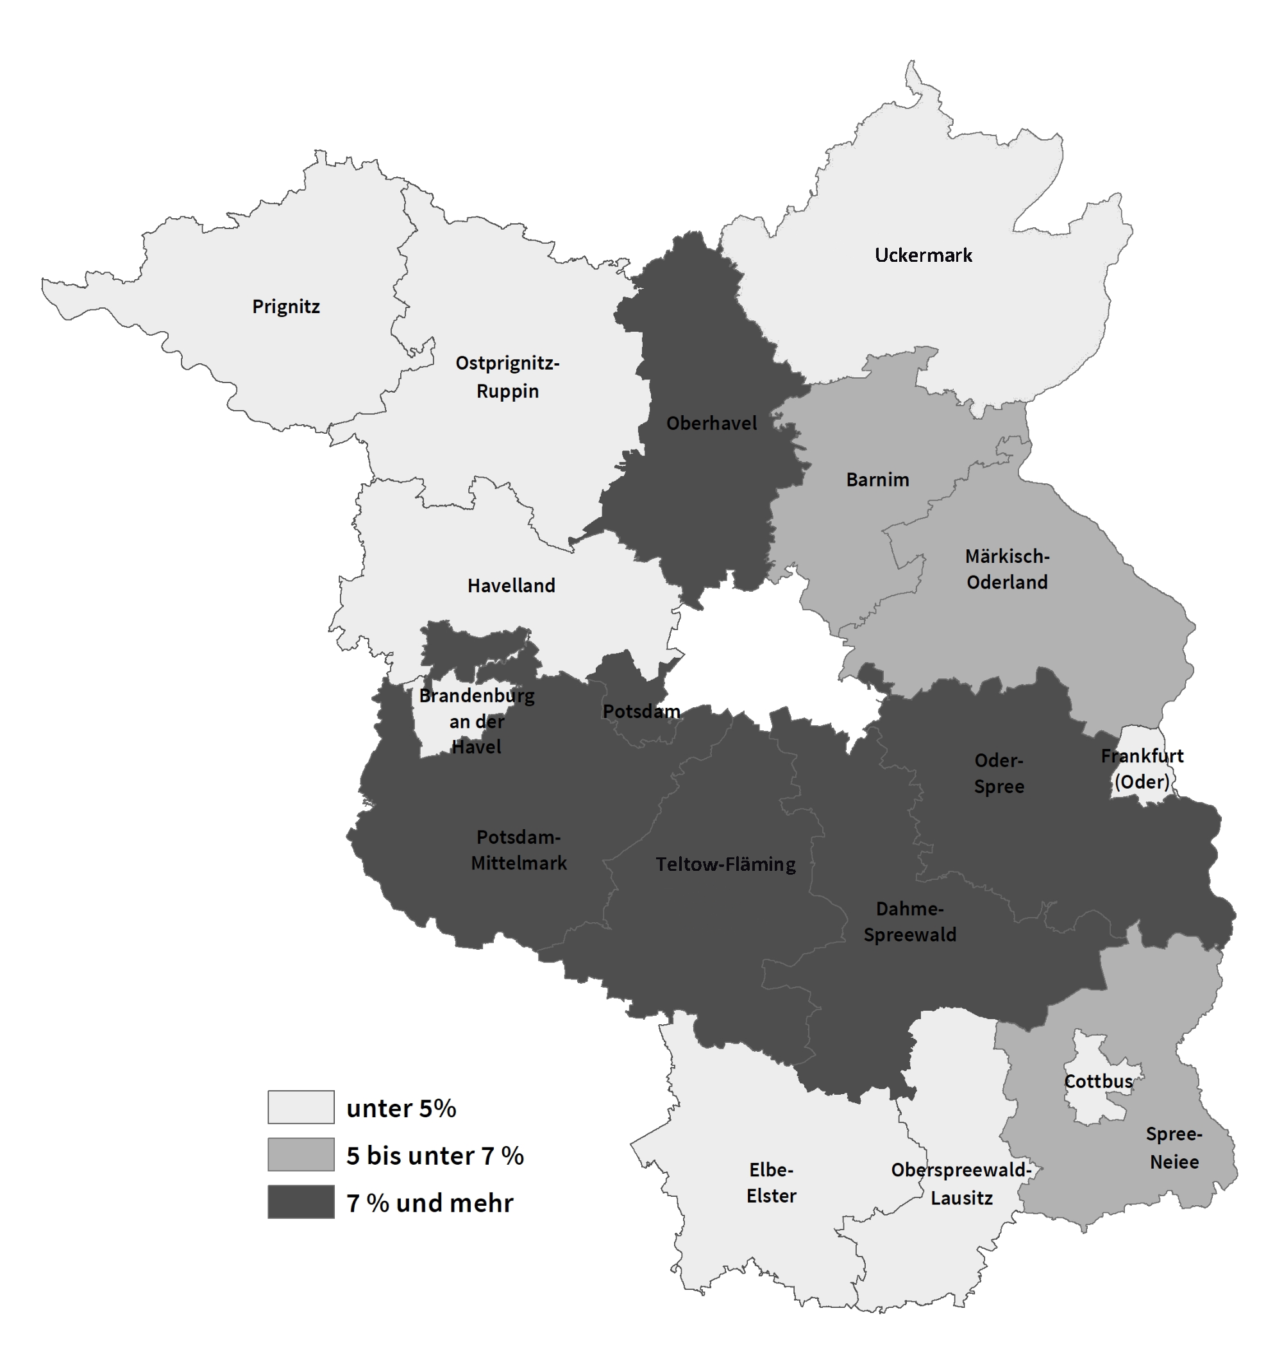

Grafik2
 | 2000 | 2023
Potsdam | 43 | 81
Brandenburg an der Havel | 39 | 75
Frankfurt (Oder) | 37 | 70
Cottbus | 36 | 72
Spree-Neiße | 50 | 139
Teltow-Fläming | 44 | 91
Dahme-Spreewald | 45 | 102
Oberhavel | 45 | 85
Uckermark | 58 | 91
Oder-Spree | 42 | 88
Oberspreewald-Lausitz | 44 | 81
Potsdam-Mittelmark | 40 | 81
Märkisch-Oderland | 40 | 77
Barnim | 38 | 75
Prignitz | 33 | 80
Havelland | 36 | 74
Elbe-Elster | 35 | 76
Ostprignitz-Ruppin | 36 | 73
Landkreise | 42 | 86
Land Brandenburg | 42 | 84
Kreisfreie Städte | 39 | 76
2 Bruttoinlandsprodukt in jeweiligen Preisen je Erwerbstätigen im Land Brandenburg 2000 und 2023 nach kreisfreien Städten und Landkreisen
 | Bruttoinlandsprodukt je Erwerbstätigen in 1 000 EUR
 |  | 2000 | 2023
 | Potsdam | 43 | 81
 | Brandenburg an der Havel | 39 | 75
 | Frankfurt (Oder) | 37 | 70
 | Cottbus | 36 | 72

 | Spree-Neiße | 50 | 139
 | Teltow-Fläming | 44 | 91
 | Dahme-Spreewald | 45 | 102
 | Oberhavel | 45 | 85
 | Uckermark | 58 | 91
 | Oder-Spree | 42 | 88
 | Oberspreewald-Lausitz | 44 | 81
 | Potsdam-Mittelmark | 40 | 81
 | Märkisch-Oderland | 40 | 77
 | Barnim | 38 | 75
 | Prignitz | 33 | 80
 | Havelland | 36 | 74
 | Elbe-Elster | 35 | 76
 | Ostprignitz-Ruppin | 36 | 73

 | Landkreise | 42 | 86
 | Land Brandenburg | 42 | 84
 | Kreisfreie Städte | 39 | 76

